Sử dụng winget
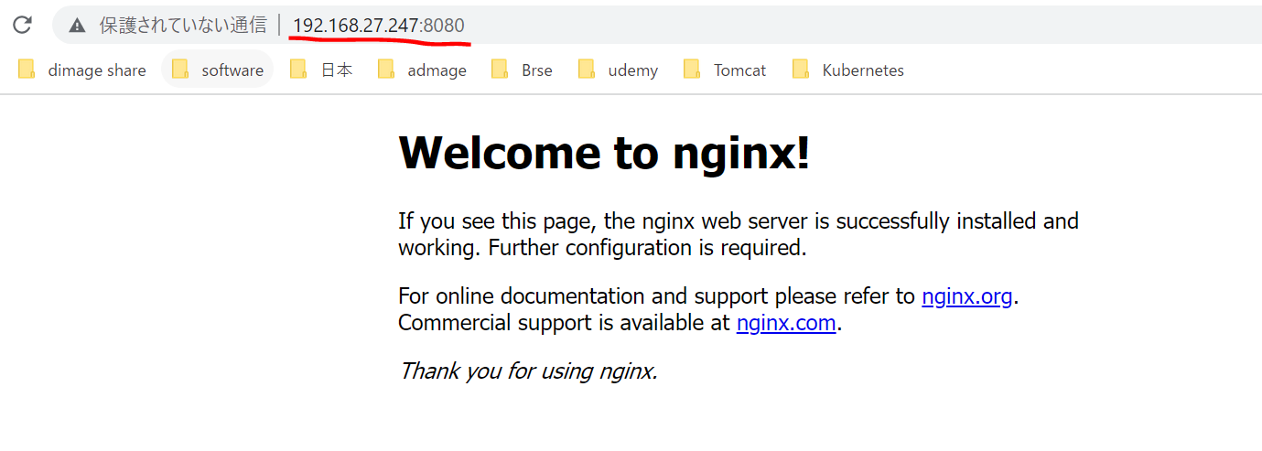
Tìm kiếm docker
 | winget search docker
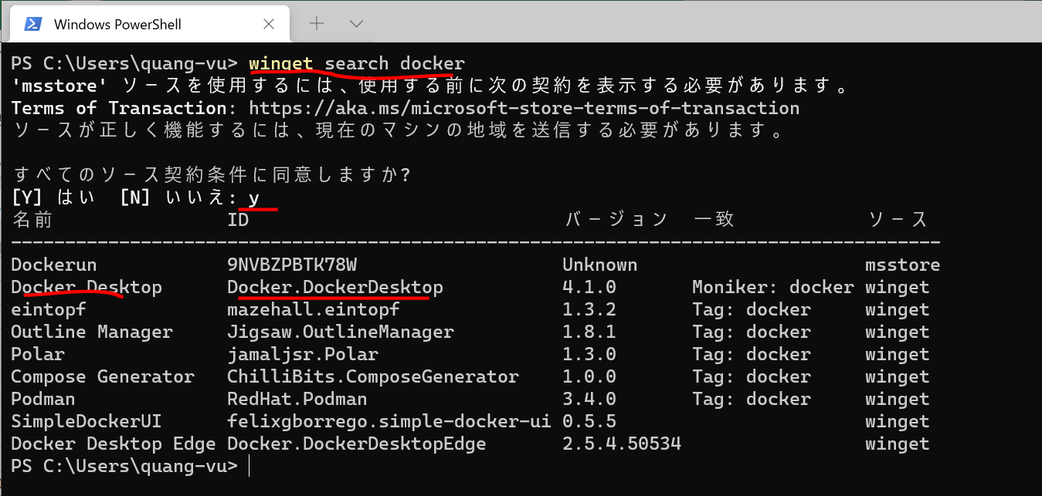

Cài đặt ứng dụng bằng winget
 | winget install Docker.DockerDesktop

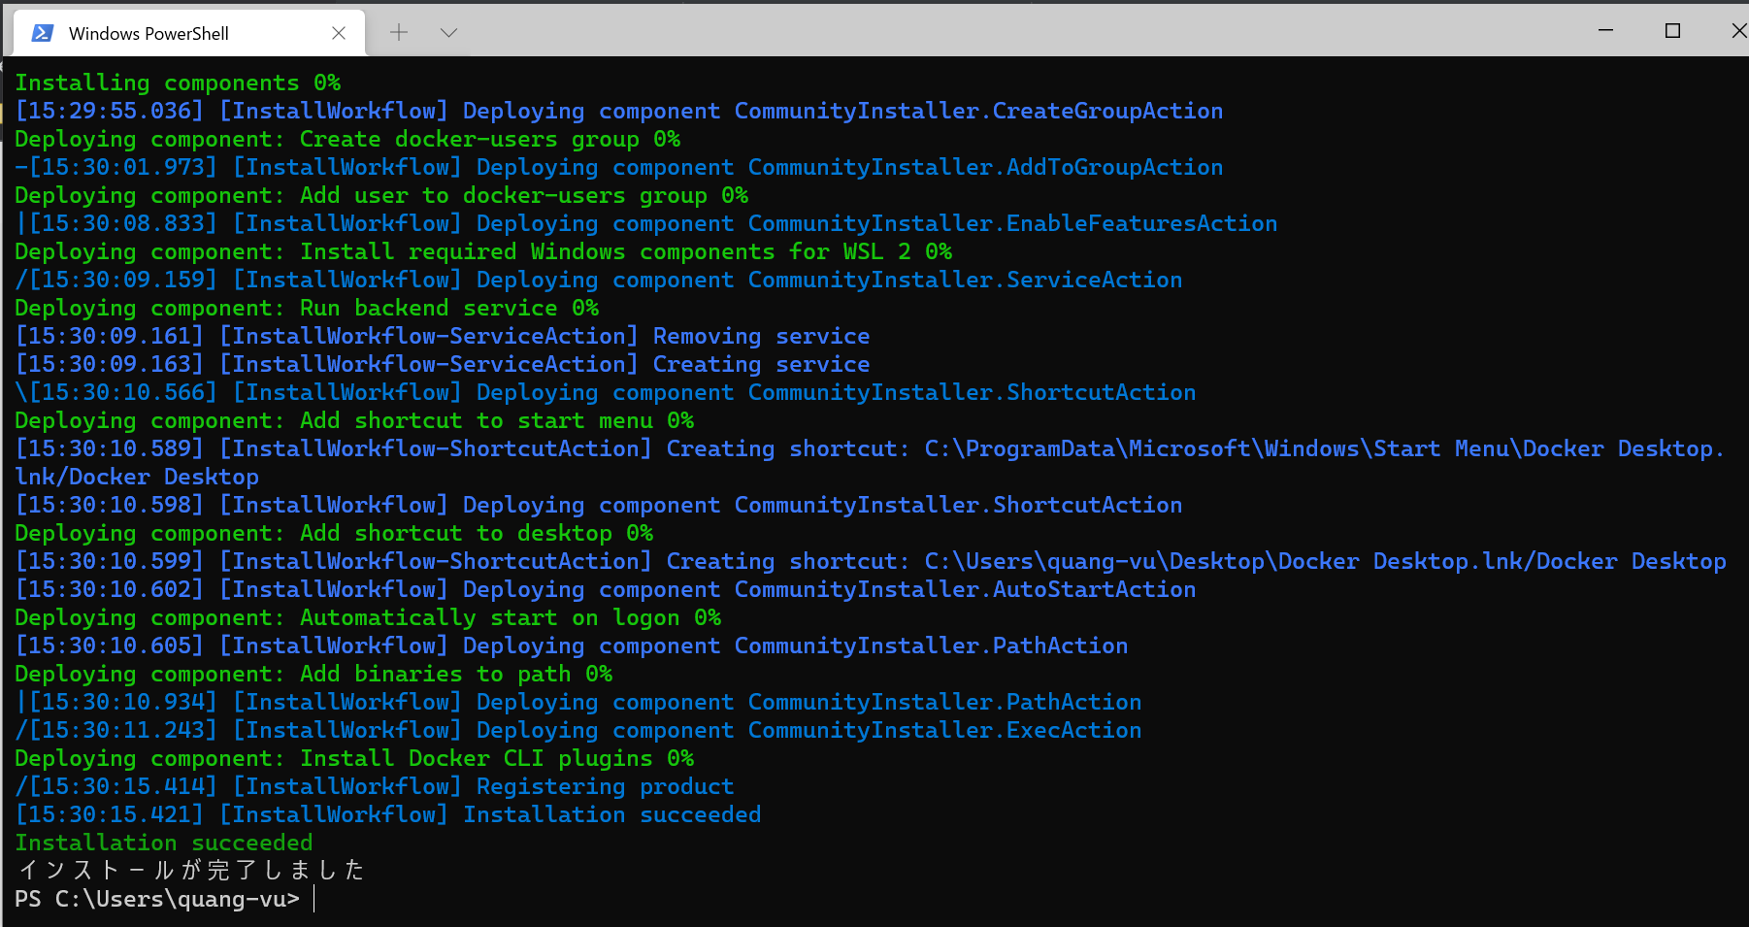

Tìm kiếm ứng dụng Visual Studio Code
 | winget search VisualStudioCode

Tìm kiếm ứng dụng Mysql
 | winget search mysql
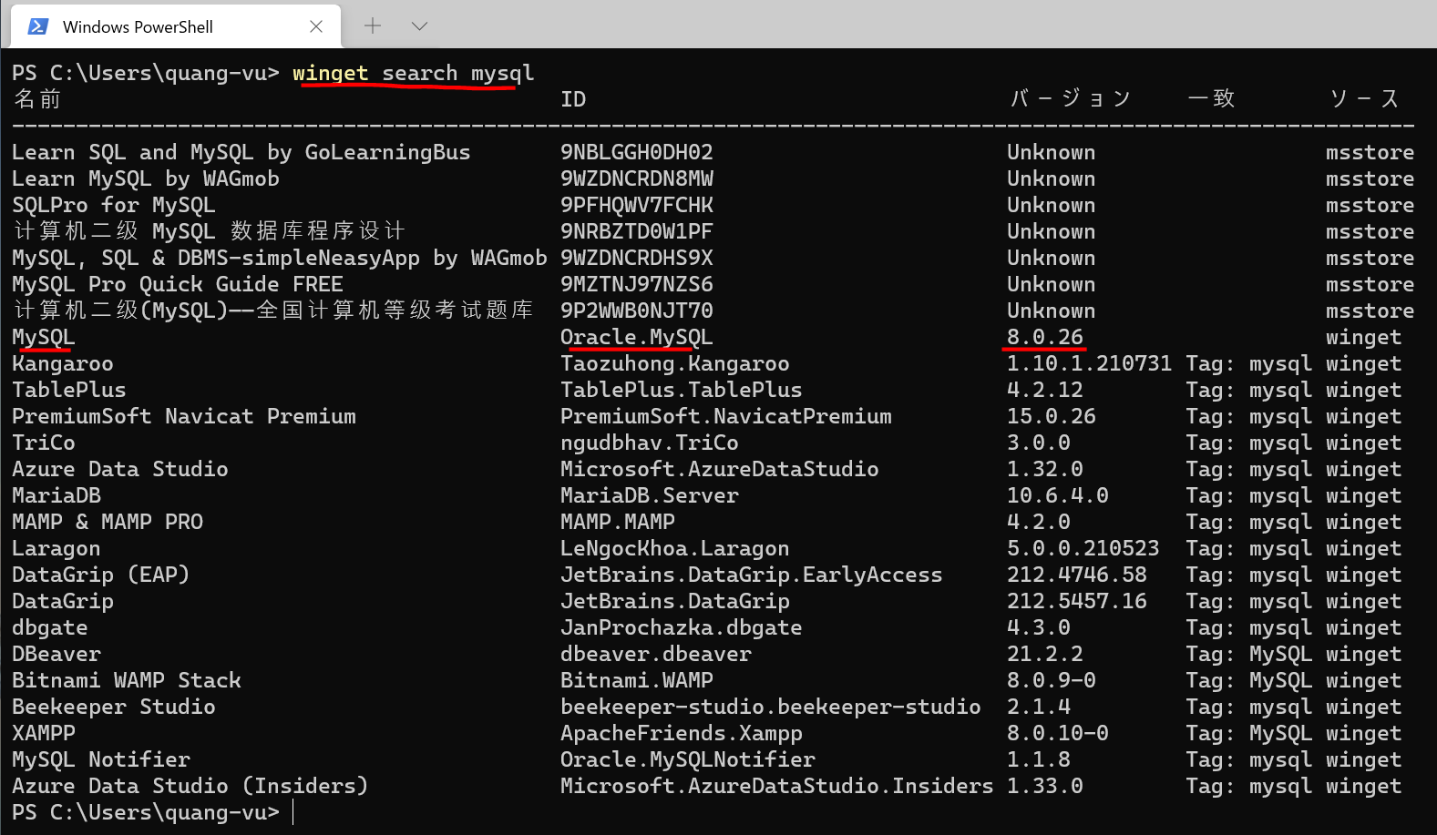

Tìm kiếm ứng dụng Git
 | winget search git
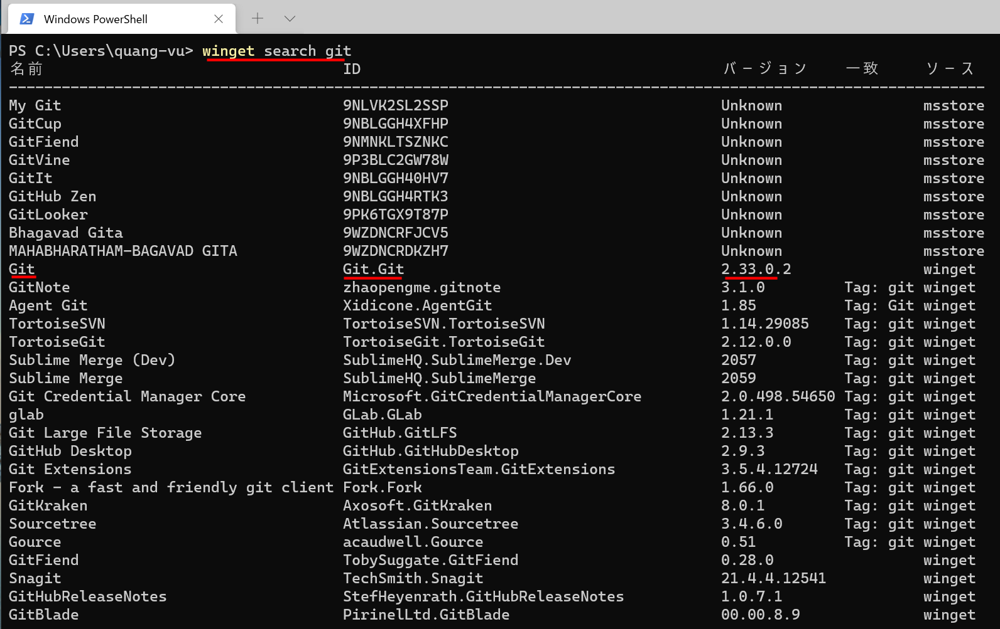

Docker đã được cài
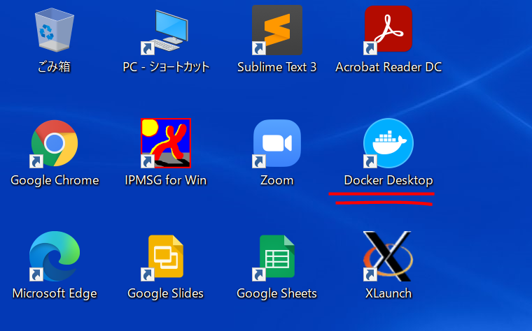

Khởi động lại máy

Open Docker
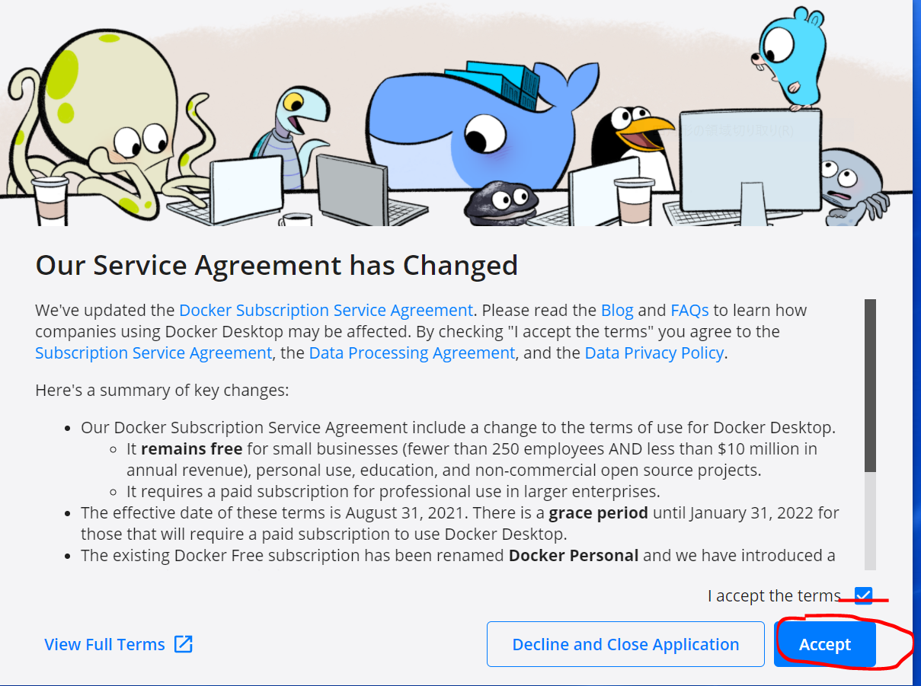

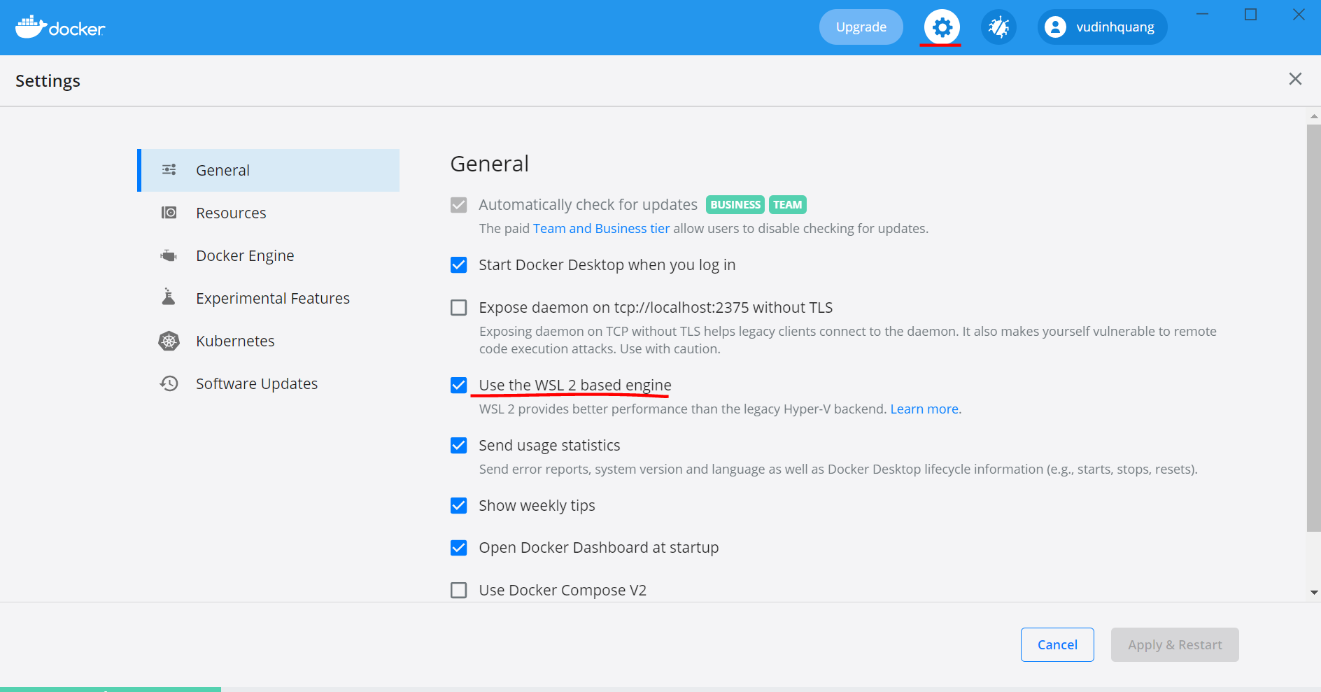

Đăng nhập dockerhub
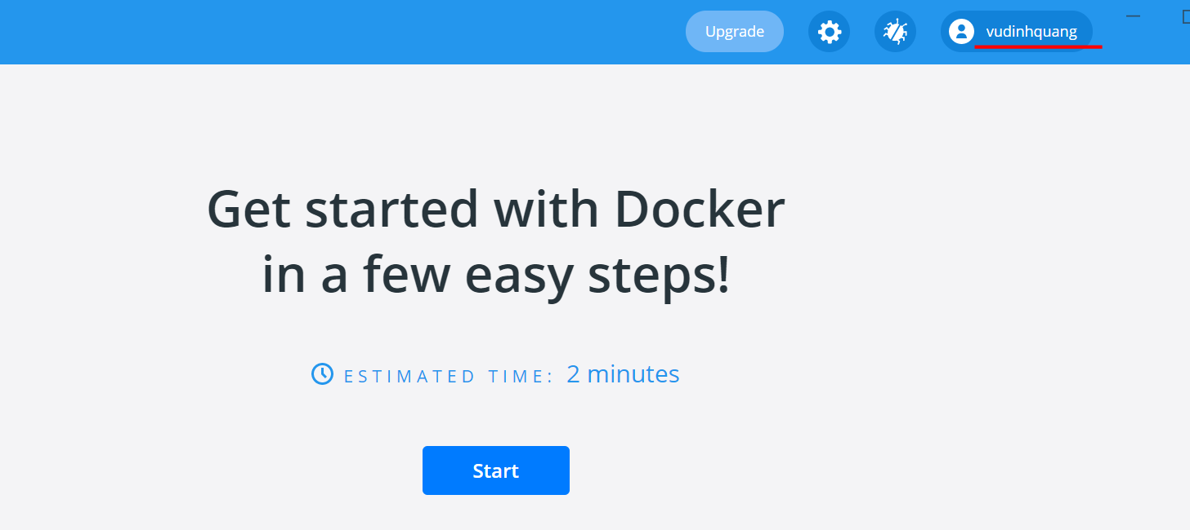

Kiểm tra Docker đã được cài
 | docker -v

 | docker info
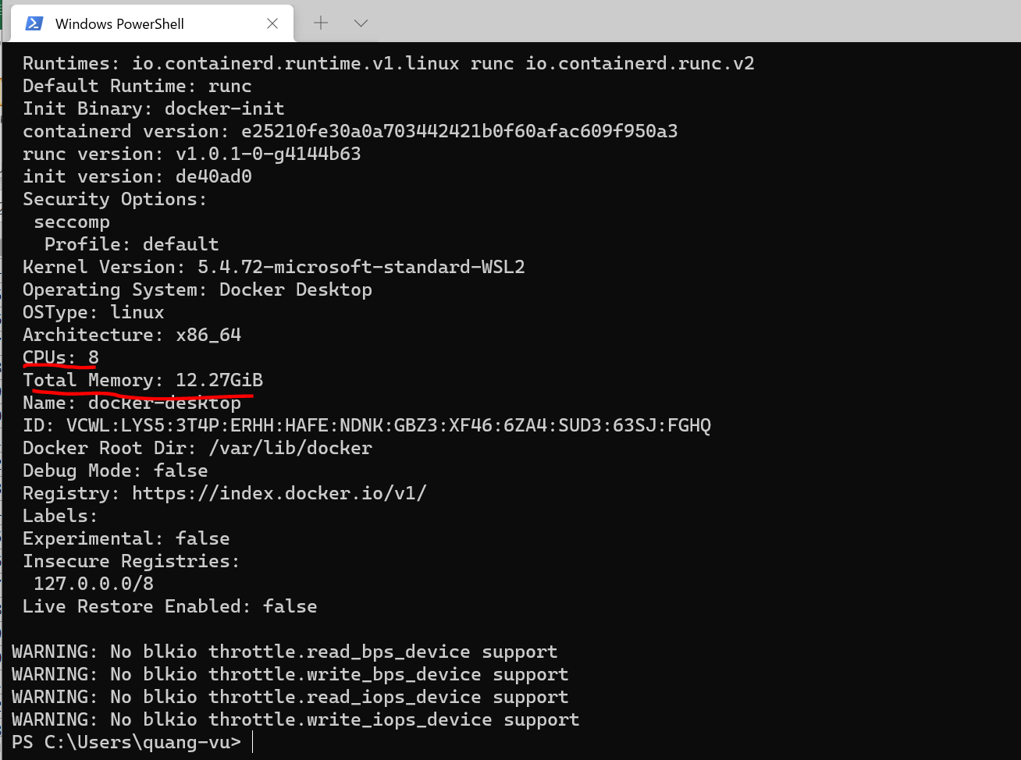

 |  | Docker sử dụng 8CPU, nghĩa là sử dụng hết CPU của máy Host
 |  | Sử dụng tổng số bộ nhớ là toàn bộ bộ nhớ còn trống của máy Host

Kiểm tra xem các Distro đang chạy
 | wsl -l -v

Ngoài việc có thể chạy được Docker trên dòng lệnh của Window thì có thể thực hiện được các lệnh Docker trong Ubuntu
Vào Ubuntu
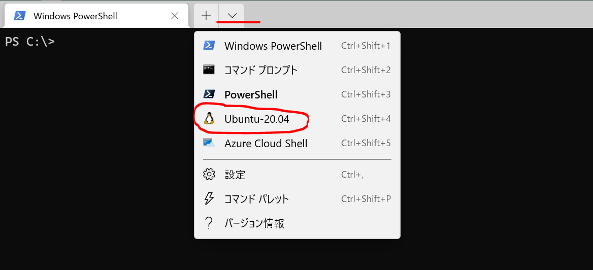

 | docker -v

 | docker info
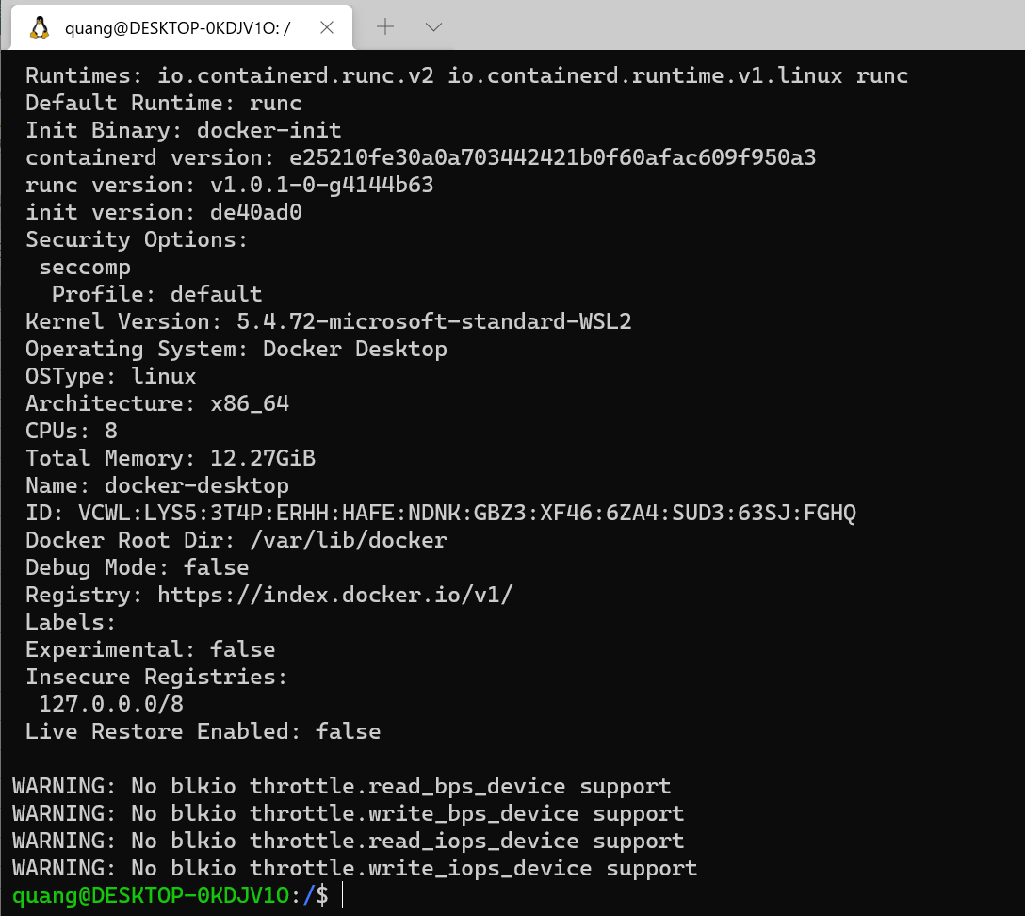

Tạo và chạy Container
 | docker run --rm -p 8080:80 nginx
 | --rm: Chạy xong kết thúc thì xóa luôn Container
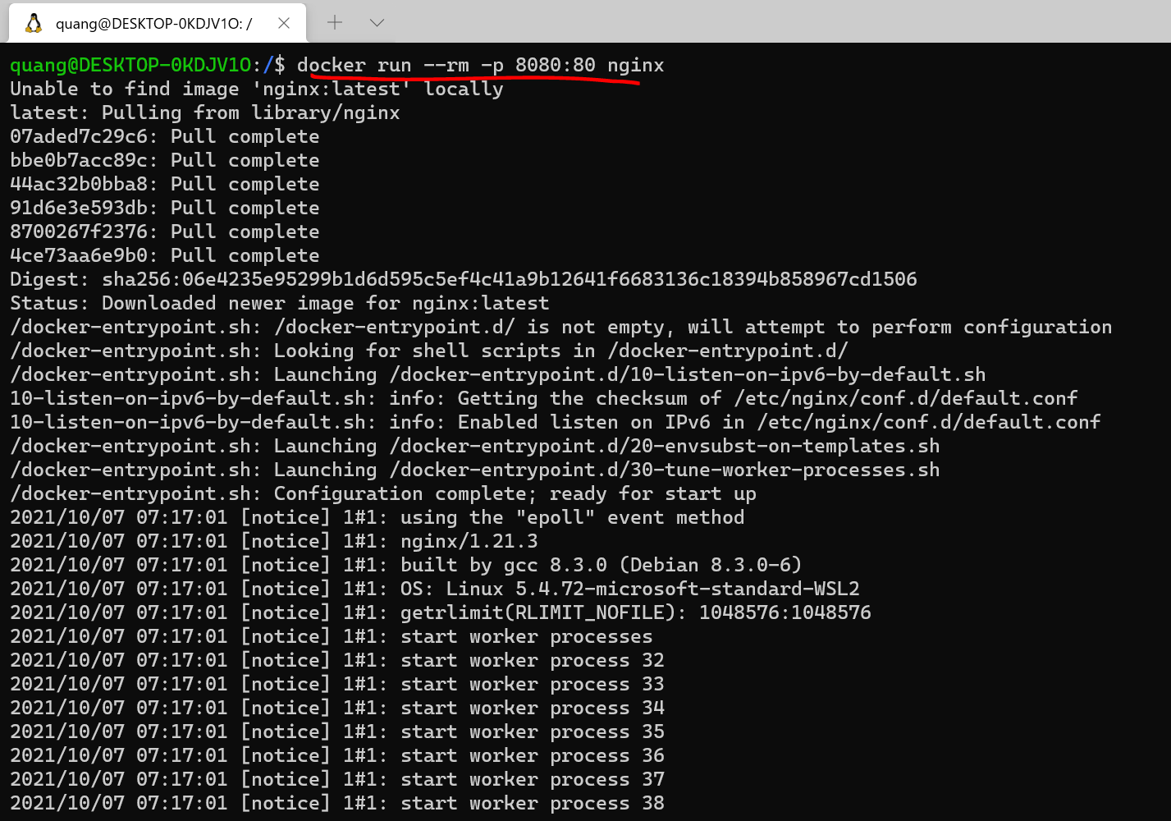

Các Container đang chạy
 | docker ps

Truy cập từ trình duyệt qua http://localhost:8080 hoặc địa chỉ IP của Ubuntu
 | http://localhost:8080
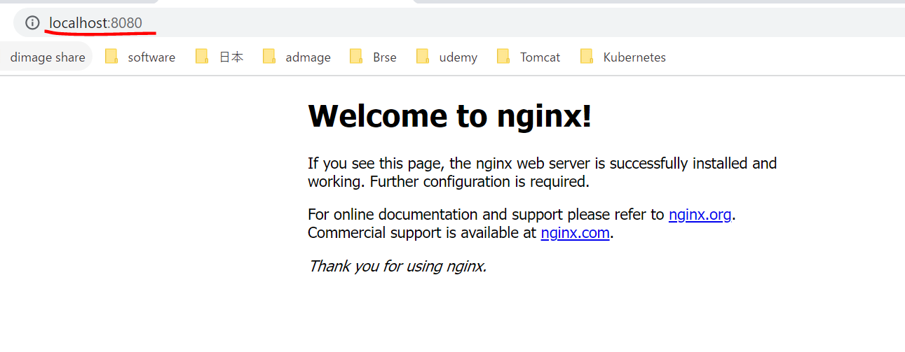

Địa chỉ IP của Ubuntu
 | ip a
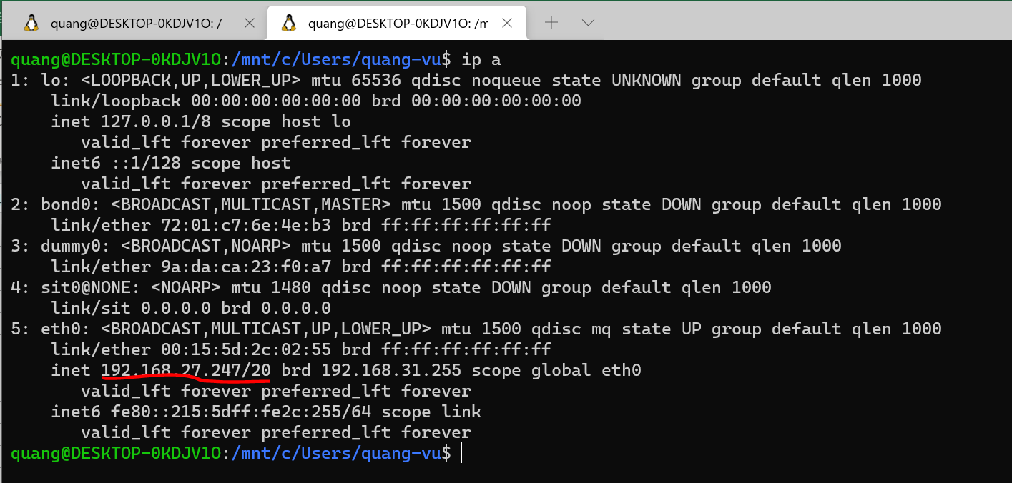

 | http://192.168.27.247:8080

